医療費通知交付願
医療費通知交付願（医療費控除申告等） |  |  |  |  |  |  |  |  |  |  |  |  |  |  |  |  |  |  |  |  |  |  |  |  |  |  |  |  |  |  | 〔別紙〕
関東ＩＴソフトウェア健康保険組合 宛 |  |  |  |  |  |  |  |  |  |  |  |  |  |  |  |  |  |  |  |  |  |  |  |  |  |  |  |  |  |  | 【医療費通知交付願の提出における留意事項】
 |  |  |  |  |  |  |  |  |  |  |  |  |  |  |  |  |  |  |  |  |  |  |  |  |  |  |  |  |  | 太線枠内をご記入ください
被保険者情報 |  |  | 被保険者証の 記号・番号 【※1】 |  |  |  | 記号 |  |  |  |  |  | 番号 |  |  |  | 事業所名 |  |  |  |  |  |  |  |  |  |  |  |  |  | 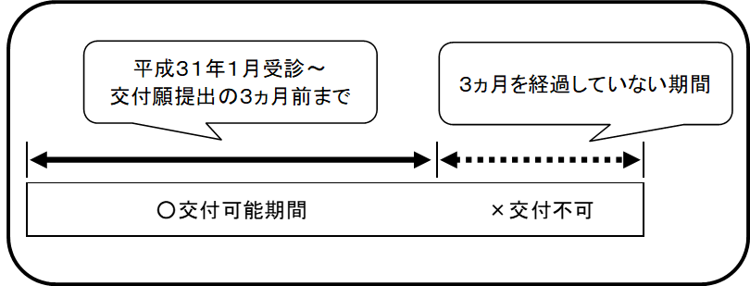 １．本人および住所確認書類として以下のいずれかの写しを必ず添付してご提出ください。 添付のない場合は医療費通知は交付できません。交付願は返戻いたします。 ●運転免許証（両面） ●マイナンバーカード（顔写真・住所記載の表面） ※裏面は添付しないでください。 ●その他 在留カード等の本人確認書類（氏名・住所・生年月日が記載されている公的書類） ※いずれも現在有効なもの なお、当組合の資格喪失後に氏名変更があった場合は、変更履歴のわかる公的書類を添付 してください。 ２．交付可能期間は平成31年分以降、交付願提出月の3か月前までです。 なお、希望交付期間に交付できない期間が含まれている場合、交付可能期間までの医療費 通知を交付します。 ３．２.の交付可能期間内であっても、医療機関等からの請求遅れ等の理由により掲載されない 場合があります。予めご了承ください。

 |  |  | 被保険者 氏 名 |  |  |  | （フリガナ） |  |  |  |  |  |  |  |  |  |  |  |  | 生年月日
 |  |  |  |  |  |  |  |  |  |  |  |  |  |  |  |  |  |  |  | 昭和 ・ 平成 |  |  |  | 年 |  |  | 月 |  | 日

住 所（送付先） ＊添付書類の記載住所と同一 |  |  |  |  |  |  | 〒 |  |  |  |  | -

 |  |  |  |  |  |  |  |  |  |  |  |  |  | 日中繋がる電話番号 |  |  |  |  |  |  | （ |  |  |  |  | ）

希望交付期間【※2】 必要な期間にのみ チェックしてください |  |  |  |  |  |  |  |  |  | 平成３１年・令和元年分 |  |  |  |  |  |  |  | 令和２年分 |  |  |  | 令和３年分
 |  |  |  |  |  |  |  |  |  | 令和４年分 |  |  |  |  |  | 令和５年分 |  |  |  |  | 令和６年分(直近3か月前まで)
本人及び住所確認のための 添付書類にマル （いずれか１つ） 【※４】 |  |  |  |  |  |  | 運転免許証の写し （両面） |  |  |  |  |  |  |  | マイナンバーカードの写し （顔写真・住所記載の表面） |  |  |  |  |  |  | その他 （在留カード等）

※1 |  | 資格喪失等の理由により、被保険者証の記号・番号が不明の場合は「事業所名」欄に所属されていた事業所名称を必ずご記入ください。希望交付期間内に所属事業所が複数ある場合はすべてご記入ください。 資格喪失後に氏名変更している場合は変更前(被保険者であったとき)の氏名をご記載のうえ、変更履歴のわかる公的書類を添付してください。

※2 |  | 交付可能期間は平成31年受診分以降、交付願提出日の3か月前の月までの間です。なお、交付可能期間のうち、有資格期間内および必要な期間のみにチェックをしてください。

※3 |  | 現在有効なものに限ります。なお、転居直後等で添付書類に現住所の記載がない場合は、現住所の確認ができる公的な書類を追加で添付してください。

【個人情報の取り扱いについて】
 | 医療費通知交付願および添付書類により取得した個人情報は、医療費通知の交付および発送業務以外には利用いたしません。 |  |  |  |  |  |  |  |  |  |  |  |  |  |  |  |  |  |  |  |  |  |  |  |  |  |  |  |  |  | ４．交付する医療費通知は被扶養者分も含まれます。 ５．個人情報の取り扱いおよび留意事項に同意できない場合は医療費通知を交付できません。 また、同意のチェック欄および自署がない場合は医療費通知を交付できないため、医療費通 知交付願は返戻いたします。 ６．交付願受理後、医療費通知交付までに１週間程度かかります。 なお、申請状況によってはお時間がかかることがあります。 ７．医療費通知の交付は紙のみです。データでの交付はできません。 ８．原則、窓口での交付は行いません。 【送付・問合せ先】 〒169-8516 東京都新宿区百人町2-27-6 関東ＩＴソフトウェア健康保険組合 データヘルス計画推進課 ＴＥＬ：03-5925-5340

上記個人情報の取り扱いおよび別紙留意事項を確認し、 太枠内の✓および自署のうえ、添付書類と合わせてご郵送ください。

 | 個人情報の取り扱いおよび別紙留意事項に同意のうえ、医療費通知の交付を希望します。 |  |  |  |  |  |  |  |  |  |  |  |  |  |  |  |  |  |  |  |  |  |  |  |  |  |  | ✔
 | 令和 |  |  | 年 |  | 月 |  |  | 日 |  | 被保険者氏名 （自署） |  |  |  |  |  |  |  |  |  |  |  |  |  | ※チェックおよび自署がない場合は医療費通知の交付はできません。

 | 健 康 保 険 組 合 使 用 欄
 | 備 考 欄 |  |  |  |  |  |  |  |  |  |  |  |  |  |  | 添付書類 |  | ・運転免許証 |  |  |  |  | ・マイナンバーカード

 |  |  | 通知作成日 令和 年 月 日 |  |  |  |  |  |  |  |  |  |  |  |  |  |  | ・その他 （ ）
 |  |  | 特定記録発送日 令和 年 月 日

 | 部 長 |  |  |  | 次 長 |  |  | 課長代理 |  |  |  | 担当者 |  |  |  |  |  |  | 受 付 日 付 印

 | （令和6年4月改訂）

